note
■眺めようチェックリストの使い方 ～管理者1年生でも使える！？IT用プロジェクト向け チェックリスト

 | 「異動後に○○システムの担当者になるよう課長に言われた・・・（やったことないな・・・）」
 | 「自分よりシステムとかITの専門家である開発ベンダーに指示ができるのだろうか？そもそも対等に会話できないのでは？」
 | 「○○システムの担当者として、どのような視点で管理しなければならないの？」
 | 異動や上長からの指示等により、これまで実施経験のない、プロジェクトマネジメントの必要に迫られたご経験はありませんか？
 | 本ツールは、ITプロジェクトに携わるにあたって、ちょっとした、知識・知見として、簡易的に役立てることができるものがあればとの想いで
 | 作成したチェックリストです。
 | ぜひ、ご活用ください。

 | ▼ 目次

 |  | こんな時使ってみてください・・・
 |  | チェックリストの活用方法
 |  | こんなチェックリストもあります！？

 | こんな時使ってみてください・・・

 | 行政職員の場合、システムやその開発等のプロジェクトを管理する職員・体制はPJMOと呼ばれます。
 | さらに、「PJMOの体制は、プロジェクトの成否に影響を与える重要なものであることから、情報システム部門だけでなく、制度所管部門及び
 | 業務実施部門が適切に参画するよう組織するものとする。」とデジタル庁の「デジタル・ガバメント推進標準ガイドライン解説書」に記載があり、
 | 下図のような体制例も記載があります。
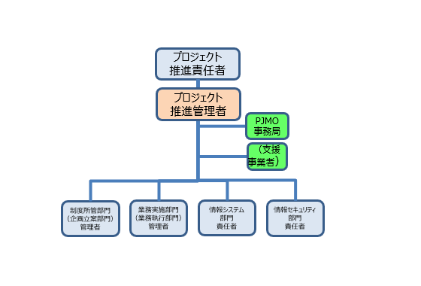

 | （出典）「デジタル・ガバメント推進標準ガイドライン解説書」（2024年（令和６年）5月31日、デジタル庁）第３編第２章 プロジェクトの管理

 | ただ実際には、「（責任は課長がとってくれそうですが、）実質私1人なんですけど」という場合も少なくないのでは？
 | また、やってみて「1人じゃ無理」と気が付く場合もあるかと思います。
 | （ちなみに、中央省庁の場合、PMOと呼ばれる組織があり、PJMOの相談に乗ってくれますので、ご安心を）
 | さらに、プロジェクトの途中で異動になった場合、前例踏襲が前提になることが多いと思いますが、そもそも引き継いだプロジェクトの
 | 進め方が適切なのか、後から入って何か指摘すると煙たがられるのでは等、気になることが多いのではないでしょうか？

 | チェックリストの活用方法

 | ITプロジェクトに携わるにあたって、"ちょっとした"知識・知見として、簡易的に役立てることができるものがあればとの想いで今回ご紹介する
 | チェックリストを作成しました。
 | こちらのチェックリストはプロジェクトのフェーズ（立ち上げ時、計画時、実行時 等）ごとに気にした方が良い検討事項がわかるようになっています。
 | 早速使ってみましょう！

 | ＜活用手順①＞

 | チェックリストの「プロジェクト名」「プロジェクト概要」「プロジェクト目標」に図のとおり記載してみましょう。
 | 「プロジェクト」というとどんなものなのかイメージできない職員の方々も一定いらっしゃるようですが、システム構築・改修のプロジェクトや
 | 「事業」と言えばイメージしやすい場合もあるかと思います。まずは、記載してみましょう。
 | 1人プロジェクトの場合は、こうした記載事項は自分自身がわかっているので書くのが面倒だと思いますが、心や頭を整理するためにも
 | 可視化してみましょう。

 | ＜活用手順②＞

 | チェックリストの「プロジェクトのフェーズ」を下記の中から選択してください。選択するとチェックリストの内容（上図赤点線枠）が自動で切り替わります。
 |  | １． | プロジェクトの立ち上げ | ・・・ | プロジェクトの立ち上げ。企画段階、構想の段階のイメージ。
 |  | ２． | プロジェクトの計画 | ・・・ | 予算要求のためにプロジェクト計画書を作成する等、企画～予算化～調達までの段階のイメージ。
 |  | ３． | プロジェクトの実行・監視 | ・・・ | プロジェクトが進んでいる段階。
 |  | ４． | プロジェクトの終結 | ・・・ | プロジェクトの終盤の段階。納品・検収の前後のイメージ。

 | 上記作業で表示されているチェック項目を確認し、ご自身のプロジェクトで用意されているか、あるいは合意形成の上、不要としているか点検してください。
 | 特に理由もなく作成されていない場合は、実施の必要や対象成果物の作成が必要・・・かも、ということになります。

 | こんなチェックリストもあります！？

 | チェックリストについて、他にも「予算要求のためのチェックリスト」「引継ぎのためのチェックリスト」のドラフト版を用意しました。
 | 行政職員に常につきまとうものの1つである、予算要求と引継ぎについてもチェックリストを作成しました。
 | これらは、Non-IT系でも活用できると思いますので、ぜひご利用ください。
 | また、「こんなチェック項目が必要だった」「この項目は過剰である」等、忌憚のないご意見をPMI日本支部まで寄せていただけますと幸甚です。
 | 将来的に、「眺めてただけで、何となくプロジェクトマネジメントに必要なものがわかっちゃったよ」そんな世界観が実現できたら感無量です！

補足説明
■IT用プロジェクト向け チェックリスト ～経緯・補足説明

 | 経緯 | ITプロジェクトに携わるにあたって、ちょっとした、知識・知見として、簡易的に役立てることができるものがあればとの想いで、チェックリストを作成してみました。まだまだ、色々な視点が足りていないと思いますが、少しでも役立ててもらえればと思います。
 | 補足説明 | 『■チェックリストのシート』については、プロジェクトのフェーズを選択していただくことで内容をフィルタ表示するようにしております。
 | その他 | 地方自治体でのITプロジェクトの視点が足りていないと認識しています。皆様のご意見をいただき、改善していければと考えております。
１）noteの文面に平仄をそろえる⇒そのままnoteに転記できるように
【プレビュー】５分でプロマネ（１）～仕事のお悩み解消！プロジェクトをスムーズに進めるために～｜PMI日本支部 行政コミュニティ｜note
２）操作説明（使い方）も書く

■予算要求のためのチェックリスト
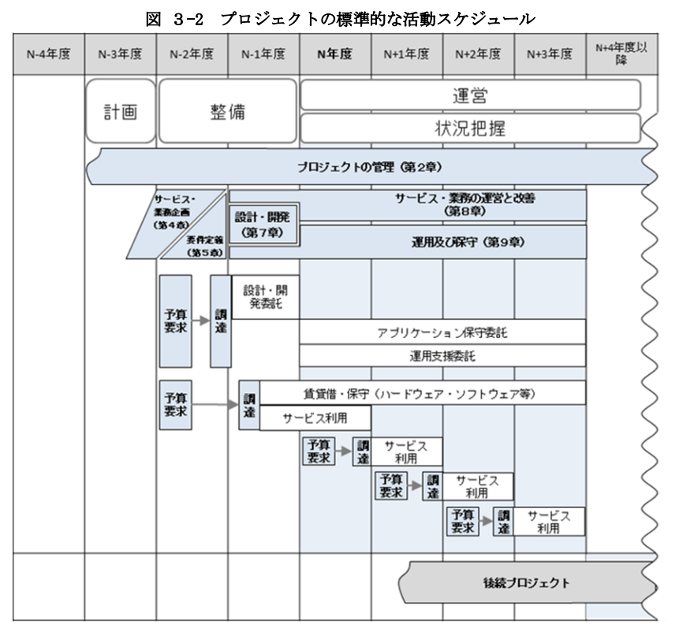
■IT用プロジェクト向け チェックリスト ～予算要求編

 | 資料 |  | 概要 | 備考 | check
 | 1 | プロジェクト計画書 | 少なくとも次のアからクまでに掲げる事項について記載するものとし、プロジェクトの進捗に合わせ、その内容を具体化・詳細化していく。 「ア 政策目的」「イ 対象業務範囲及びサービス・業務企画の方向性等」「ウ 対象とする情報システム」「エ 目標及びモニタリング」「オ 前提条件・制約条件等」「カ 実施計画」「キ 予算」「ク 体制」 | 記載内容の詳細及びテンプレートは「デジタル・ガバメント推進標準ガイドライン」（以下「標準ガイドライン」という。）参照（または、各府省PMOの指示に従うこと） <https://www.digital.go.jp/resources/standard_guidelines> | □
 | 2 | プロジェクト管理要領 | 少なくとも次のアからケまでに掲げる事項について記載するものとし、プロジェクト管理要領には、プロジェクトを管理する手法、手順、遵守事項等を明確に記載する 「ア ステークホルダー管理」「イ コミュニケーション管理」「ウ 工程管理」「エ 指標管理」「オ リスク管理」「カ 課題管理」「キ 変更管理」「ク 品質管理」「ケ 記録管理」 | 記載内容の詳細及びテンプレートは「デジタル・ガバメント推進標準ガイドライン」（以下「標準ガイドライン」という。）参照（または、各府省PMOの指示に従うこと） <https://www.digital.go.jp/resources/standard_guidelines> | □
 | 3 | 見積（積算根拠） | 事業者に依頼し、実現したいシステム構築、改修等の見積を取得する。2者以上から取得することが望ましい。 | 予め複数の事業者に相談しておくと、見積りまでスムーズに進むことが多い | □
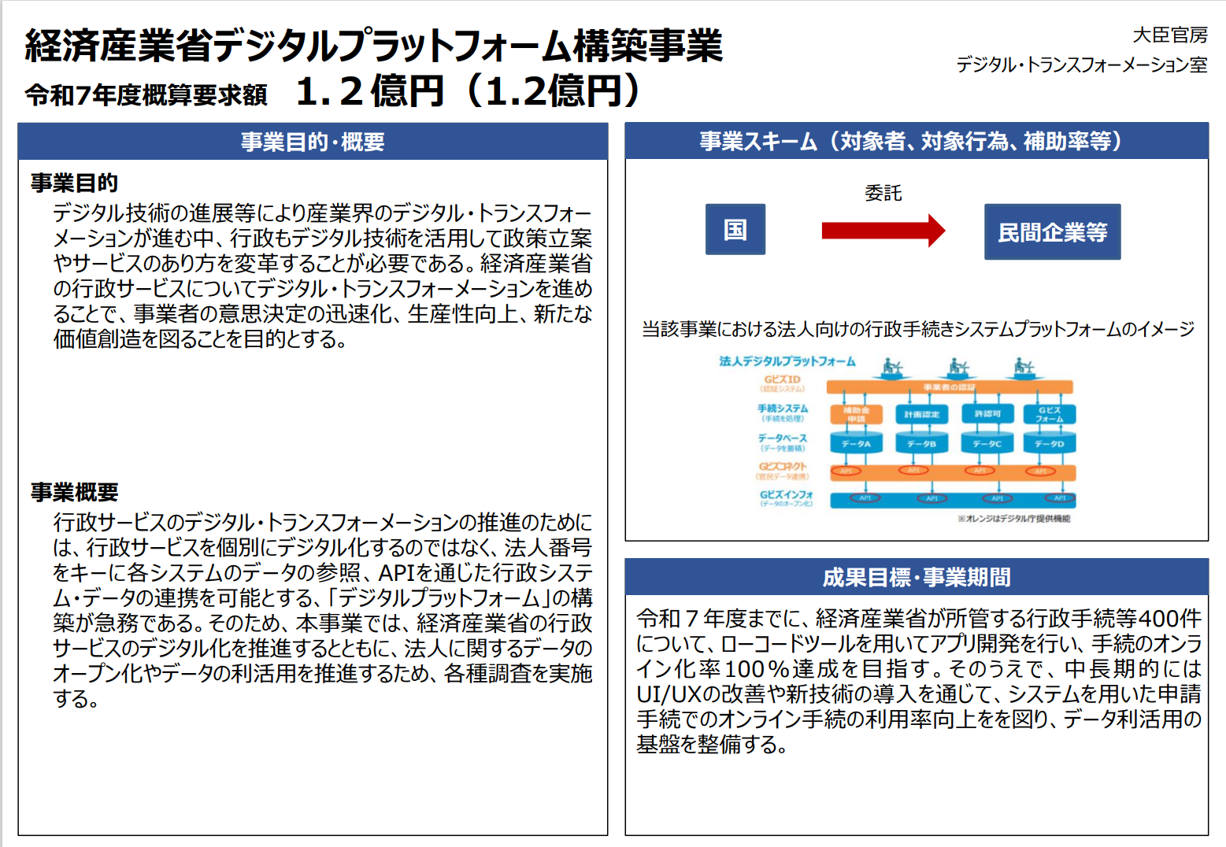
 | 4 | 要求概要 | 予算化する案件の概要を説明した資料で、プロジェクト計画書のサマリ。 案件名、要求額、要求内容、要求の背景、目的、費用対効果、資金の流れ、事業イメージ、具体例等を端的に記載する。​​ | ・PowerPointで1枚で表現 ・記載内容の詳細及びテンプレートは各府省PMOの指示に従うこと （毎年1月頃に予算要求のための依頼として連絡がある予定） | □ | 【内部共有】要求概要のイメージ https://www.meti.go.jp/main/yosangaisan/fy2025/pr/pdf/pr_ippan.pdf
 | 5 | 費用対効果 | 上述の積算根拠から費用を算出し、得られる効果を試算する。 （例：職員の作業の削減時間×年間作業数×職員1人あたりの平均給与（時給）） | 記載内容の詳細及びテンプレートは各府省PMOの指示に従うこと （毎年1月頃に予算要求のための依頼として連絡がある予定） | □
 | 6 | ※以下、各府省PMOの指示に従い追記する |  |  | □
 |  |  |  |  | □
 |  |  |  |  | □

相談事項 １）下図のように予算どりの時期を時系列で図示しないとわからないか？
２）中央省庁をベースに作成したが、自治体では他に必要な項目がないか？

■引継ぎのためのチェックリスト
■IT用プロジェクト向け チェックリスト ～引継ぎ編

 | 資料 |  | 概要 | 備考 | check
 | 1 | プロジェクト計画書 | 少なくとも次のアからクまでに掲げる事項について記載されている。 「ア 政策目的」「イ 対象業務範囲及びサービス・業務企画の方向性等」「ウ 対象とする情報システム」「エ 目標及びモニタリング」「オ 前提条件・制約条件等」「カ 実施計画」「キ 予算」「ク 体制」 | 引継ぎの時期によっては作成途中の可能性あり。 | □
 | 2 | 見積（積算根拠） | 実現したいシステム構築、改修等の見積。 | 見積りがない、1者からしかない場合は、その事情、理由及び対応策を必ず引き継ぐこと。 | □
 | 3 | 要求概要 | 予算化する案件の概要を説明した資料で、プロジェクト計画書のサマリ。 案件名、要求額、要求内容、要求の背景、目的、費用対効果、資金の流れ、事業イメージ、具体例等を端的に記載されている。​​ | - | □
 | 4 | 費用対効果 | 上述の積算根拠から費用を算出し、得られる効果が試算されている。 （例：職員の作業の削減時間×年間作業数×職員1人あたりの平均給与（時給）） | 想定効果が出ていない（出ない可能性がある）場合は、その事情、理由及び対応策を必ず引き継ぐこと。 | □
 | 5 | 情報資産管理標準シート | 標準ガイドラインの別紙３ 「調達仕様書に盛り込むべき情報資産管理標準シート」に定める情報資産管理標準シート 「システム利用情報」「利用実績」「システム構成」等に加え、設計・開発事業者等の事業者の情報も記載されている | ガバメントクラウド、SaaS及びPaaSが活用されていない（活用する予定がない）場合は、その事情、理由及び対応策を必ず引き継ぐこと。 | □
 | 6 | 予算執行資料 | 予算が計画どおりに執行できているか管理する資料が各府省PMOで作成されている。 | 予算執行が計画どおりでない場合は、その事情、理由及び対応策を必ず引き継ぐこと。 | □
 | 7 | ※以下、各府省PMOの指示に従い追記する |  |  | □
 |  |  |  |  | □
 |  |  |  |  | □

相談事項 １）引継ぎについては、チェックリストが既にあるのではないか？
２）上記１の有無を含め、現場にヒアリングかアンケートが必要ではないか？
３）中央省庁をベースに作成したが、自治体では他に必要な項目がないか？

